Građevinski+zanatski
 | PREDMET OVOG TENDERA JE OBNOVA SJEVERNOG PROČELJA STAROG DVORCA U DONJEM MIHOLJCU

 | D O N A C I J A

 | Poslije dovršenja radova na obnovi pročelja, izvođač radova treba donirati Muzeju Slavonije u Osijeku:

 | • po jednu šablonu svake izvedene pozicije vučenih profila,

 | • po jedan gumeni kalup za manufakturnu plastiku a za svaku izvedenu poziciju,

 | • po jedan primjerak izlivene manufakturne plastike.

 | OPĆENITO - NAPUTAK

 | • prije početka radova na obnovi fasada, naručitelj bi trebao pregledati sanirane krovne plohe i limariju na zgradi, te po potrebi izvesti neophodne intervencije.

 | • postojeću sačuvanu manufakturnu plastiku u mortu ispitati će konzervatori i nadzorni inženjer, te na nosnovu utvrđenih činjenica stanja u kojem se nalaze odlučiti će se o broju novih komada reljefa. Obračun će se izvršiti na osnovu izvedenih i ugrađenih novih komada, a po dokaznici iz građevinske knjige.

 | NAPOMENA: Ovaj troškovnik je separat tendera koji je izradila tvrtka
 | •pauk arh• d.o.o. Osijek, za obnovu pročelja Starog dvorca u Donjem Miholjcu
 | broj projekta 017-10, izrađenog u svibnju 2011. god.

 | A) OPĆI TEHNIČKI UVJETI

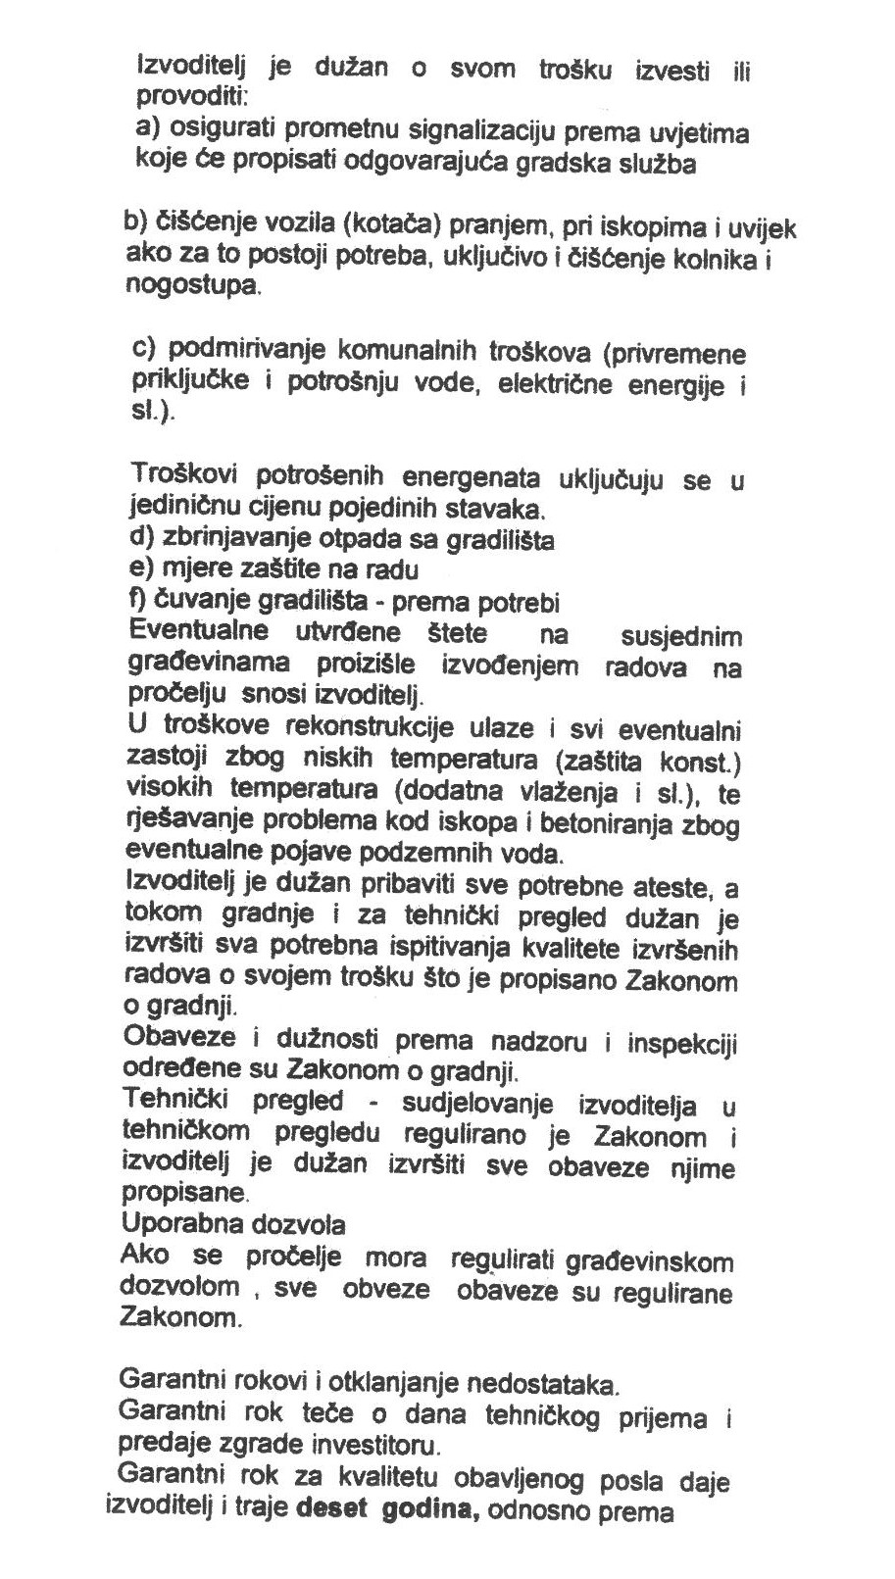

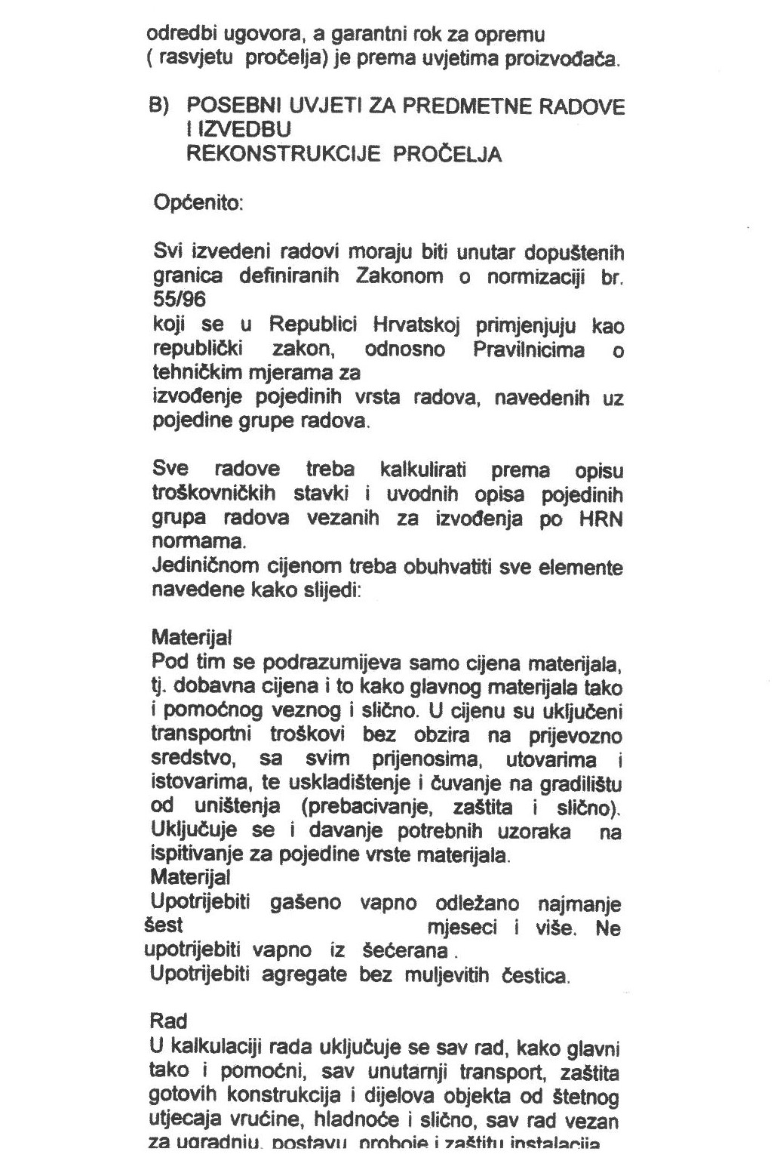

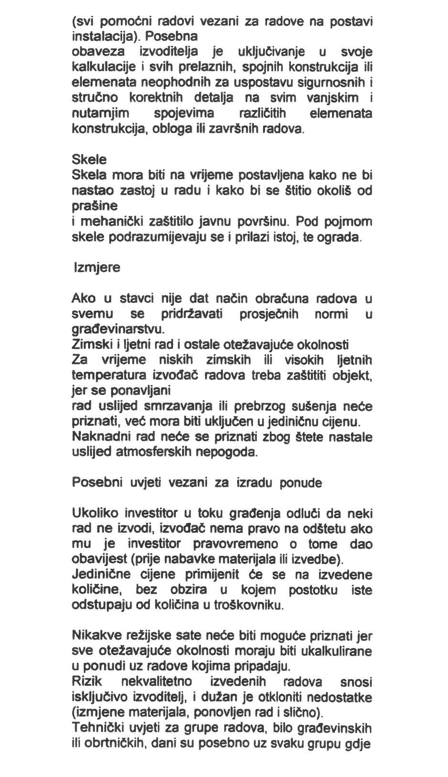

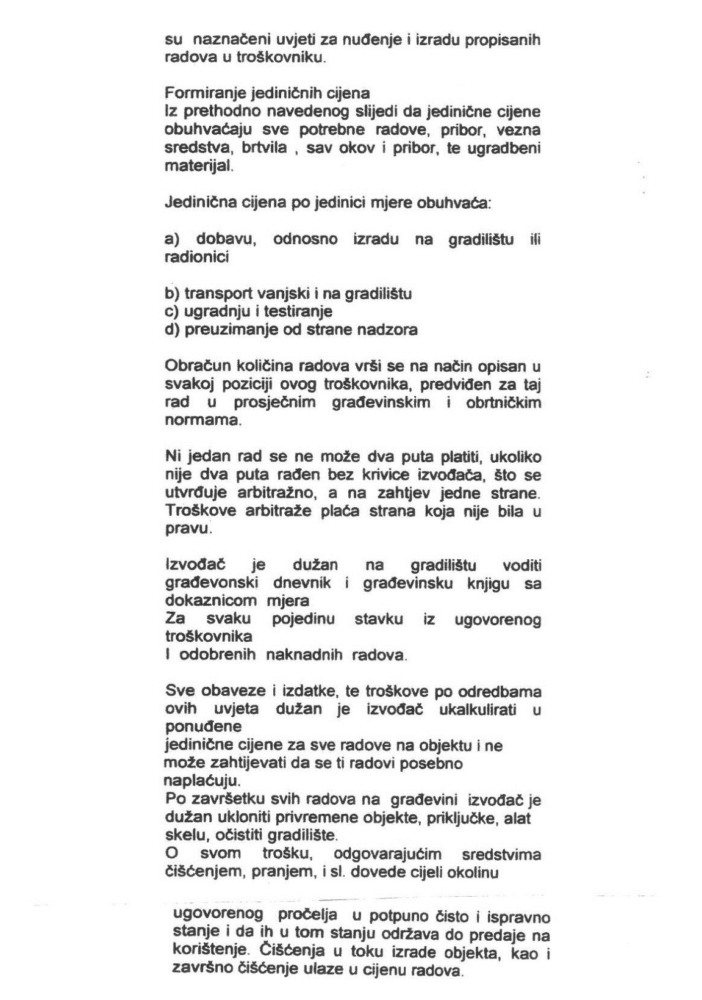

Red.br. | VRSTA RADA | Jed.mj. | Količina | Jed.cijena | UKUPNO (€)

1. PRIPREMNI I ZAVRŠNI RADOVI

1.1. | Izrada, montaža i demontaža cijevne fasadne skele, uključiv i zaštitnu jutu. Cijenom predviđeno korištenje skele za sve vrste radova na sjevernom pročelju koja se izvode,kao i projekt skele ovjeren od ovlaštenog inženjera građevinarstva.
 | Obračun po m². | m² | 100.00 |  | 0.00

1.2. | Zaštita prozorskih otvora i vrata PVC folijom.
 | Obračun po m². | m² | 160.00 |  | 0.00

1.3. | Skidanje PVC zaštitne folije s prozora i vrata , te njihovo pranje s unutarnje i vanjske strane.
 | Obračun po m². | m² | 160.00 |  | 0.00

1.4. | Mehaničko čišćenje oluka i crijepa (najnižih prvih 5 redova) od naslaga lišća, mahovine i ostalih nečistoča.
 | Obračun po m1 | m1 | 25.00 |  | 0.00

1.5. | Pranje vodom pod tlakom ranije ožbukanog dijela sjeverne fasade.
 | Obračun po m² | m² | 52.00 |  | 0.00

1.6. | Čišćenje gradilišta nakon okončanja svih radova.
 | Obračun po m² | m² | 35.00 |  | 0.00

 | 1. PRIPREMNI RADOVI U K U P N O : |  |  |  | 0.00

+

 | • NADZORNI INŽENJER ĆE ODLUČITI S KOJEG DIJELA PROČELJA SE NEĆE OBIJATI ŽBUKA ZBOG KONTROLE IZVEDENIH RADOVA NA OSTALIM DIJELOVIMA PROČELJA.

 | • PRIJE OBIJANJA ŽBUKE S PROČELJA PROVJERITI SVE DEBLJINE POSTOJEĆE ŽBUKE I PREDATI NADZORNOM INŽENJERU NA PROVJERU. (napraviti vertikalne i horizontalne presjeke debljine žbuke pročelja).

 | • PRIJE POČETKA RADOVA IZRADITI SVE ŠABLONE TE PROFILACIJE USUGLASITI S NADZORNIM INŽENJEROM NA LICU MJESTA.

 | • PRIJE POČETKA RADOVA UPISATI U DNEVNIK SVE KOSO IZVEDENE POSTOJEĆE DIJELOVE ELEMENATA PROČELJA S UPISOM DEBLJINE ŽBUKE.

 | • PRIJE POČETKA RADOVA DIGITALNO FOTOGRAFIRATI SVE KARAKTERISTIČNE DIJELOVE POSTOJEĆEG PROČELJA U SURADNJI S NADZORNIM INŽENJEROM.

 | • SVAKODNEVNO SVU ŠUTU UTOVARITI U KAMION I ODVESTI NA DOZVOLJENU GRADSKU DEPONIJU.

Red.br. | VRSTA RADA | Jed.mj. | Količina | Jed.cijena | UKUPNO (€)

2. DEMONTAŽE I RUŠENJA

2.1. | Izrada arhitektonske snimke postojećeg stanja geometrijskog mozaika podne obloge trijema izvedene od keramitnihn pločica.Ovaj snimak je uvjet za nastavak radova na obnovi trijema.Snimak može izraditi samo osoba s dozvolom za rad na kulturnoj baštini.Odobrenje za ispravnost snimke daje konzervatorski nadzor.
 | Obračun po m² | m² | 35.00 |  | 0.00

2.2. | Pažljiva demontaža keramitnih pločica sa poda trijema. Pločice deponirati na gradilištu za ponovnu ugradnju.U stavku uključeno i čišćenje pločica od cem. morta.
 | Obračun po m² | m² | 32.00 |  | 0.00

2.3. | Pažljiva demontaža odvojenih kamenih rubnjaka sa vanjske strane trijema. Rubnjake deponirati na gradilištu za ponovnu ugradnju.U stavku uključeno i njihovo čišćenje od cem. morta, kao i neophono podupiranje krovišta tijekom radova.
 | Obračun po m1 | m1 | 23.00 |  | 0.00

2.4. | Pažljiva demontaža vertikalnog oluka Ø 100 mm od bakrenog lima d=0,6 mm i deponiranje na sigurno mjesto ma gradilištu. Demontaža se mora izvesti tako da se oluk nakon završetka svih radova može ponovo montirati na izvorno mjesto.
 | Obračun po m¹ | m1 | 5.50 |  | 0.00

2.5. | Strojno razbijanje i uklanjanje betonske ploče ispod poda trijema s prijenosom do kamiona. Pretpostavljena debljina podne ploče iznosi 10 cm.
 | Obračum po m³ | m³ | 3.20 |  | 0.00

2.6. | Strojno razbijanje i uklanjanje zidanog temelja i nadtemeljnog zida od pune opeke u cem mortu ( ispod kamenih rubnjaka), te prijenos do kamiona. Pretpostavljena dimenzije temelja i nadtemelja je 30x50 cm.
 | Obračum po m³ | m³ | 8.00 |  | 0.00

2.7. | Obijanje glatkih žbukanih ploha u vapnenom mortu.U stavku uključeno i dubljenje reški do dobine od 2 cm.

 | a) fasadni zid | m² | 74.00 |  | 0.00
 | b) podnožje trijema | m² | 14.00 |  | 0.00
 | Obračun po m²

2.8. | Ručno čišćenje sljubnica (reški) temeljnog zida od zemlje i staroga morta u dubini iskopa od 50 cm i dubini reške cca 2 cm.
 | Obračun po m² | m² | 88.00 |  | 0.00

2.9. | Pranje vodom pod tlakom svih zidnih površina s kojih je ranije obijena žbuka.
 | Obračun po m² | m² | 88.00 |  | 0.00

2.10. | Utovar šute u kamion i prijevoz na dozvoljenu gradsku deponiju.
 | Obračum po m³ | m³ | 9.00 |  | 0.00

 | 2. DEMONTAŽE I RUŠENJA U K U P N O : |  |  |  | 0.00

 | FASADERSKI RADOVI - OPĆI I TEHNIČKI UVJETI
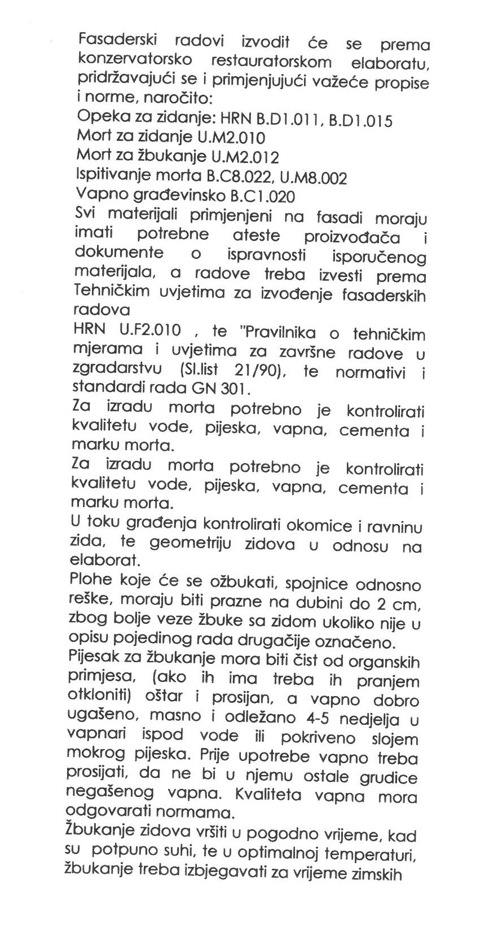

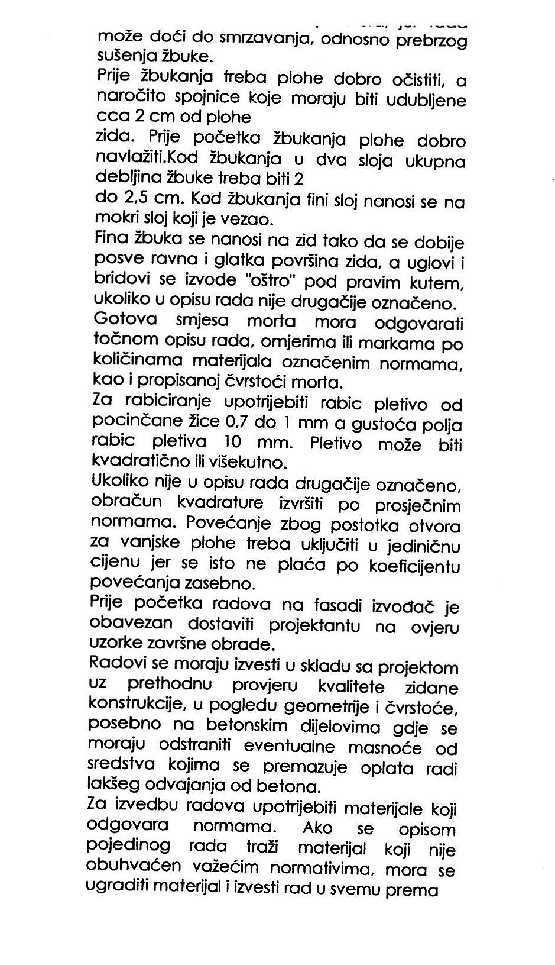

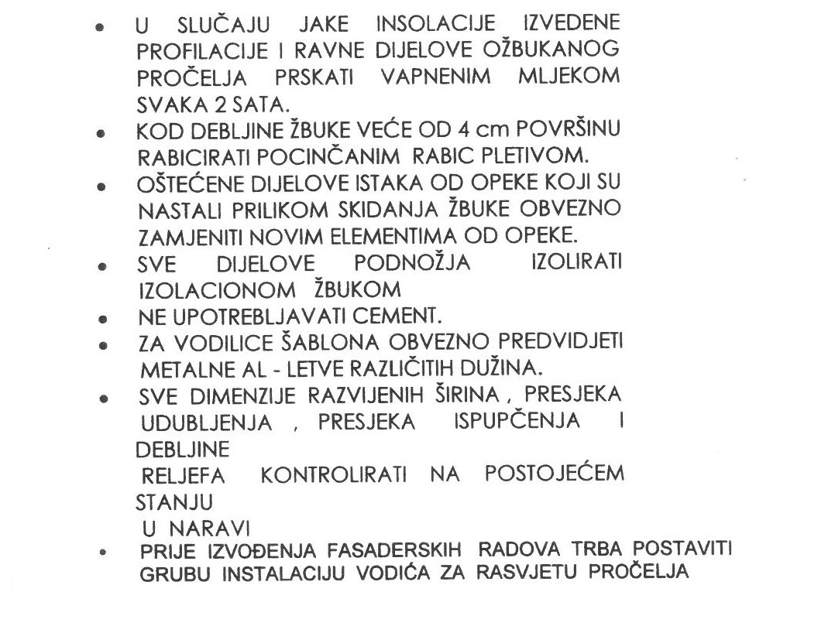

Red.br. | VRSTA RADA | Jed.mj. | Količina | Jed.cijena | UKUPNO (€)

3. ZEMLJANI RADOVI

 | OPĆENITO
 | Prije početka zemljanih radova izvođač je dužan snimiti visinske kote i iscrtati profile, te iste dati na ovjeru nadzornom inženjeru. Svi transporti do, razastiranje i planiranje suvišne zemlje na gradskom deponiju, trebaju biti uključeni u jediničnu cijenu. Sva ispitivanja i dokazi kakvoće (zbijenosti) uključeni su u jediničnoj cijeni.

3.1. | Ručni iskop zemlje III kategorije ispod poda trijema te odvoz viška zemlje na gradski deponij na udaljenost do 5 km. Iskop izvesti u širini poda tj. 140 cm i dubini 50 cm od donje razine betonske ploče.
 | Obračum po m³ | m3 | 13.00 |  | 0.00

3.2. | Dobava i izrada donjeg nosivog sloja za nogostup trijema od kamene mješavine granulacije 0-63 mm. Debljina sloja je određena projektom i iznosi d = 30 cm. Izrada obuhvaća nabijanje uz umjereno polijevanje vodom do projektiranog modula stišljivosti Ms = 45 MN/m². Sve prema "Općim tehničkim uvjetima" i nacrtima iz projekta. Izrada nosivog sloja obuhvaća nabavu i dopremu kamena, razastiranje, planiranje i nabijanje.
 | Obračun po m³ materijala u zbijenom stanju. | m3 | 6.50 |  | 0.00

3.3. | Dobava i izrada gornjeg nosivog sloja za nogostup trijema, od kamene mješavine granulacije 0-32 mm. Debljina sloja je određena projektom i iznosi d = 20 cm. Izrada obuhvaća nabijanje uz umjereno polijevanje vodom do projektiranog modula stišljivosti Ms = 45 MN/m². Sve prema "Općim tehničkim uvjetima" i nacrtima iz projekta. Izrada nosivog sloja obuhvaća nabavu i dopremu kamena, razastiranje, planiranje i nabijanje. Stavka obuhvaća i izradu dijela kameong nasipa na mjestima gdje je kota terena nakon skidanja humusa niža od projektirane kote posteljice.
 | Obračun po m³ materijala u nabijenom stanju. | m3 | 6.50 |  | 0.00

 | 3. ZEMLJANI RADOVI U K U P N O : |  |  |  | 0.00

Red.br. | VRSTA RADA | Jed.mj. | Količina | Jed.cijena | UKUPNO (€)

4. BETONSKI RADOVI

4.1. | Dobava i ugradnja betona u temeljnu traku s vanjske strane trijema i podnu ploču Temelj je presjeka 40x100 cm (50 cm u terenu i 50 cm iznad terena) i armira se samo konstruktivno armaturnim šipkama 4 fi 18, a arm-betonska ploča deb. 10 cm i mrežastom armaturom.
 | a) beton C25/30 | m3 | 9.50 |  | 0.00
 | b) mrežasta armatura Q131 (Ø5/150 mm) | kg | 35.00 |  | 0.00
 | c) dvostrana oplata | m² | 46.00 |  | 0.00

 | 4. BETONSKI RADOVI U K U P N O : |  |  |  | 0.00

Red.br. | VRSTA RADA | Jed.mj. | Količina | Jed.cijena | UKUPNO (€)

5. ZIDARSKI RADOVI - RAVNE PLOHE U VAPNENOM MORTU

 | NAPUTAK:
 | Obvezatno pačokiranje oprane opeke vapnenim mlijekom, agregat sipina.Vapneni špric kao Röfix 675 ili jednakovrijedan. Cijena pačokiranja je u cijeni žbukanja.

5.1. | Zazidavanje otvora i većih oštećenja podnožja trijema punom ciglom NF u produžnom mortu.
 | Obračun po m² vertikalne projekcije. | m² | 1.00 |  | 0.00

 | PROČELJA BEZ ŠTUKO DEKORATIVNIH ELEMENATA - ŽBUKA

 | Ručno grubo i fino žbukanje ravnih i glatkih dijelova pročelja. Po potrebi armirati metalnim pocinčanim pletivom. Debljina žbuke od 20 do 60 mm.
 | Ravni dijelovi i elementi pročelja žbukaju se industrijskim sitnozrnim vapneno-cementnom žbukom. (kao Rofix 510 ili jednakovrijedna).
...

